Input & Dashboard
 |  |  | 3 | 4 | 5 | 6 | 7 | 8 | 9 | 10 | 11 | 12 | 13 | 14 | 15 | 16 | 17 | 18 | 19 | 20 | 21 | 22 | 23 | 24 | 25 | 26 | 27 | 28 | 29 | 30 | 31 | 32 | 33 | 34 | 35 | 36 | 37 | 38 | 39 | 40 | 41 | 42 | 43 | 44 | 45 | 46 | 47 | 48 | 49 | 50
 |  | satuan | 2022 | 2023 | 2024 | 2025 | 2026 | 2027 | 2028 | 2029 | 2030 | 2031 | 2032 | 2033 | 2034 | 2035 | 2036 | 2037 | 2038 | 2039 | 2040 | 2041 | 2042 | 2043 | 2044 | 2045 | 2046 | 2047 | 2048 | 2049 | 2050 | 2051 | 2052 | 2053 | 2054 | 2055 | 2056 | 2057 | 2058 | 2059 | 2060 | 2061 | 2062 | 2063 | 2064 | 2065 | 2066 | 2067 | 2068 | 2069

Realisasi dan Proyeksi Target Output
 | Persentase DTPS mendapat kenaikan jabfung
 | Riset yang bersumber dari research grant fakultas
 | Persentase damas untuk penelitian

Realisasi dan Proyeksi Tambahan Penerimaan atas beroperasinya LC
 | Tambahan penerimaan berasal dari UKT S1 | Rp.
 | Tambahan penerimaan berasal dari UKT S2 & S3 | Rp.
 | Tambahan penerimaan berasal dari UKT Program Profesi | Rp.
 | Tambahan penerimaan berasal dari BPPTN | Rp.
 | Tambahan penerimaan berasal dari Kontrak Kerjasama | Rp.
 | Tambahan penerimaan berasal dari Jasa Pelatihan | Rp.
 | Tambahan penerimaan berasal dari sumber lain | Rp.

Realisasi dan Proyeksi Tambahan Biaya atas beroperasinya LC
 | Biaya pokok aktivitas | Rp.
 | Tambahan biaya SDM | Rp.
 | Tambahan biaya listrik | Rp.
 | Tambahan biaya operasional | Rp.
 | Tambahan biaya lainnya | Rp.

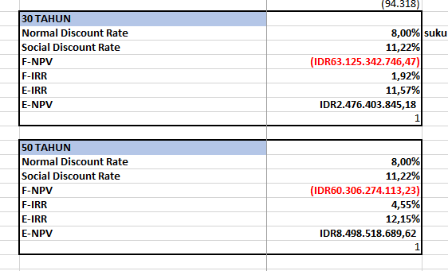
 | Perhitungan Nilai Manfaat 30 Tahun
 | Normal Discount Rate | 8.00%
 | Social Discount Rate | 11.22%
 | F-NPV | -63,125,342,746
 | F-IRR | 1.92%
 | E-IRR | 11.57%
 | E-NPV | 2,476,403,845

 | Perhitungan Nilai Manfaat 50 Tahun
 | Normal Discount Rate | 8.00%
 | Social Discount Rate | 11.22%
 | F-NPV | -60,306,274,113
 | F-IRR | 4.55%
 | E-IRR | 12.15%
 | E-NPV | 8,498,518,690

